Sheet1
宁波财经学院象山招待所床上用品及配套用品采购询价表
采购编号：NBCJHQ-20210109
公司（店）：
请贵公司对下表的内容给予报价，并请于 2021 年 1 月 23 日 16 点前将所报价格及相关承诺资料传真到songyixuan8876@dingtalk.com ，逾期不回复者，属自动弃权。

 |  |  | 2021-01-21
序号 | 申购物品名称 | 参考型号、规格 | 数量 | 单价 | 合计
1 | 床单 | 280*210，全棉贡缎，纱支60S×40S，密度173×120 | 45
2 | 被套 | 230*180，全棉贡缎，纱支60S×40S，密度173×120 | 45
3 | 枕套 | 80*50，全棉贡缎，纱支60S×40S，密度173×120 | 45
4 | 被芯 | 220*170，面料：全棉防羽布，密度133×100,填充物：聚酯纤维，超柔，600克/平方 | 30
5 | 枕芯 | 75*45，面料：全棉防羽布，密度133×100,填充物：聚酯纤维，1KG | 30
6 | 垫被 | 200*120，二级新疆原棉，2KG | 30
7 | 拖鞋 | 防滑塑料拖鞋 | 30
8 | 衣架 | 加粗防滑衣架 | 150
9 | 户外晾衣架 | 材质：铝合金 | 1
10 | 热水瓶 | 2L，平头，环保塑料 | 30
11 | 电蚊香（配机器） |  | 15
总计金额
备注：四件套不要白色，图案耐脏即可。招待所床为1.2米木板床规格。 该份报价预算为16000元，如超预算则按无效报价处理。
说明： 1、本项目为交钥匙价。包括但不仅限于：设备、运输、劳务、管理、材料、成品保管、安装、调试、测试验收、维护、保险、利润、税金、保修服务及所有风险、责任等一切费用，并为一次性报价； 2、所供产品规格及质量应达到国家标准； 3、询价表需加盖公司公章； 4、付款方式：验收后付款。

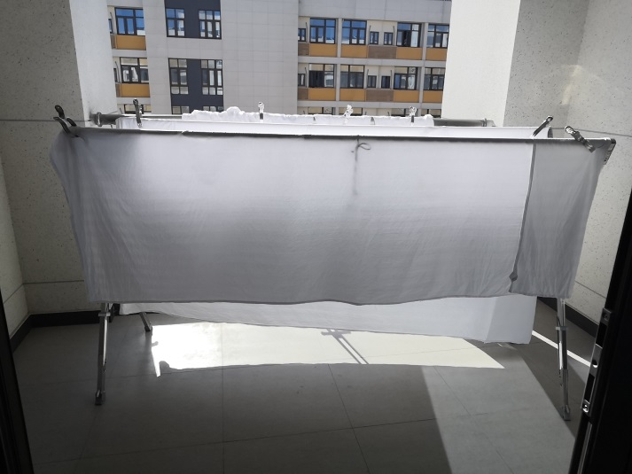
 |  |  | 公司（店）全称：
户外晾衣架参考款式： |  |  | 联系人：
 |  |  | 联系电话：

